Pre-trip Inspection
BẢNG KIỂM TRA VỆ SINH, AN TOÀN CỦA XE TẢI VÀ TÀI XẾ HÀNG NGÀY TRƯỚC KHI KHỞI HÀNH PRE-TRIP INSPECTION CHECKLIST FOR TRUCK & DRIVER
Các mục cần kiểm | TT | Chi tiết | Đạt | Không đạt | Thiết kế theo xe không có | Ghi chú | Hình minh họa
Hồ sơ và Nhân viên lái xe | 1 | Bằng lái xe phù hợp với loại xe điều khiển và còn hạn |  |  |  | Nếu đánh dấu mục này là Không đạt thì không được vào nhà máy/ DC/ điểm giao - nhận hàng/ Chở hàng Coca-Cola
Điều kiện An toàn/ Môi trường Xe | 2 | Xe không bị rò rỉ dầu mỡ: Tất cả xunh quanh xe không có dấu vết dầu, mỡ rò rỉ từ xe |  |  |  | Nếu đánh dấu mục này là Không đạt thì không được vào nhà máy/ DC/ điểm giao - nhận hàng/ Chở hàng Coca-Cola | 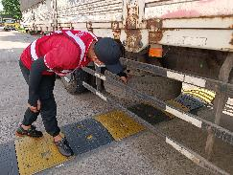
TIẾP XÚC VỚI MẶT ĐƯỜNG
ĐỦ ÁP
THIẾU ÁP
DƯ ÁP
Điều kiện An toàn/Môi trường Xe | 3 | 3.1. Đèn chiếu sáng, đèn xi nhan, đèn hông xe: không bị bể, ánh sáng vẫn rõ, mặt chụp đèn sáng, rõ 3.2. Lốp: vẫn còn các gai chỉ thị độ mòn lốp và tiến hành đánh giá, kiểm tra áp suất lốp. 3.3. Phanh tay: lái xe lái lùi 1 đoạn ngắn sau đó đạp phanh: đèn phanh phía sau xe phải sáng & xe dừng lại ngay. Cầm cần gạt thắng tay và kiểm tra độ cứng, giữ ở vị trí khi kéo phanh tay. 3.4. Còi xe: vẫn kêu khi bấm thử |  |  |  | Nếu đánh dấu mục này là Không đạt thì không được vào nhà máy/ DC/ điểm giao - nhận hàng/ Chở hàng Coca-Cola | 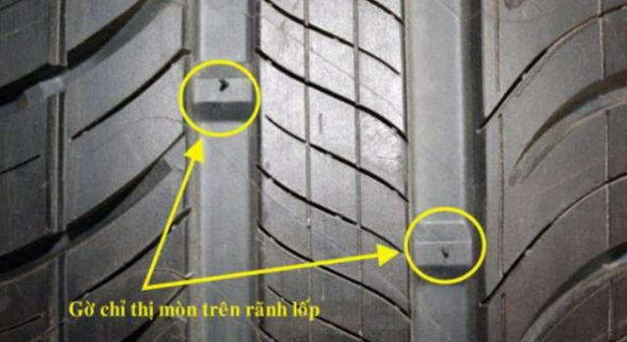 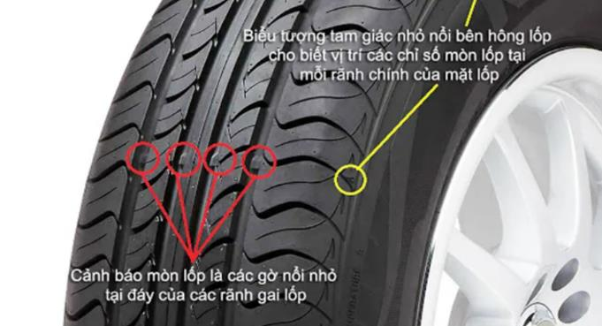
Điều kiện An toàn/Môi trường Xe | 4 | Còi và đèn cảnh báo lùi hoạt động: trong tình trạng tốt: Đèn không bị bể, ánh sáng vẫn rõ, mặt chụp đèn sáng, rõ. Còi vẫn kêu khi đi lùi lại |  |  |  | Nếu đánh dấu mục này là Không đạt thì không được vào nhà máy/ DC/ điểm giao - nhận hàng/ Chở hàng Coca-Cola | 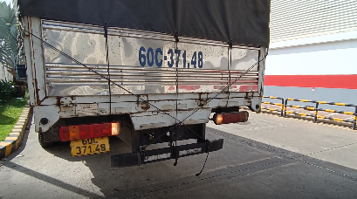
Điều kiện An toàn/Môi trường Xe | 5 | Còi và đèn cảnh báo rẽ: hoạt động trong tình trạng tốt: đèn không bị bể, ánh sáng vẫn rõ, mặt chụp đèn sáng, rõ; còi kêu khi xe bật tín hiệu xin rẽ. |  |  |  | (Nếu Không đạt thì không được vào nhà máy/ DC/ điểm giao - nhận hàng/ Chở hàng Coca-Cola)
Điều kiện An toàn/Môi trường Xe | 6 | Có đủ dây đai an toàn 3 điểm cho tất cả các ghế và dây đai trong tình trạng tốt: Kéo thử dây đai an toàn và buông ra, dây đai an toàn có khả năng tự quấn lại |  |  |  | Nếu đánh dấu mục này là Không đạt thì không được vào nhà máy/ DC/ điểm giao - nhận hàng/ Chở hàng Coca-Cola | 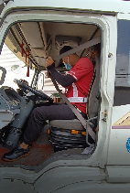
Điều kiện An toàn/Môi trường Xe | 7 | Có túi sơ cấp cứu tối thiểu có: băng keo cá nhân, bông gòn, lọ oxy già, băng gạc. Các thuốc y tế dùng trong túi sơ cấp cứu thì phải còn hạn sử dụng. |  |  |  | Nếu đánh dấu mục này là Không đạt thì không được vào nhà máy/ DC/ điểm giao - nhận hàng/ Chở hàng Coca-Cola | 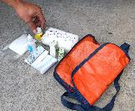
Điều kiện An toàn/Môi trường Xe | 8 | Thiết bị cảnh báo phản quang: tối thiếu có 1 dụng cụ như tam giác cảnh báo hoặc nón giao thông |  |  |  | Nếu đánh dấu mục này là Không đạt thì không được vào nhà máy/ DC/ điểm giao - nhận hàng/ Chở hàng Coca-Cola | 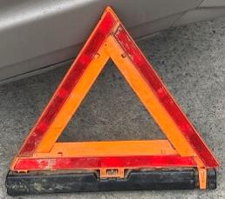 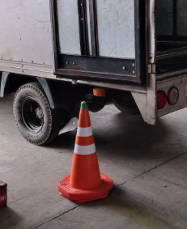
Điều kiện An toàn/Môi trường Xe | 9 | Bình chữa cháy: có thẻ kiểm tra bình chữa cháy hằng tháng và vẫn còn khả năng sử dụng (kim đồng hồ chỉ màu xanh cho bình bọt và bình CO2 thì đủ cân nặng theo tiêu chuẩn trên bình) |  |  |  | Nếu đánh dấu mục này là Không đạt thì không được vào nhà máy/ DC/ điểm giao - nhận hàng/ Chở hàng Coca-Cola | 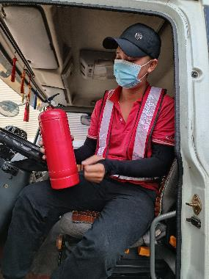
Điều kiện An toàn/Môi trường Xe | 10 | Hệ thống GPS hoạt động tốt: Kiểm tra và trên hệ thống vẫn ghi nhận vị trí đậu/ dừng và hệ thống GPS vẫn đang kiểm soát tốt (đèn GPS hoạt động) |  |  |  | Nếu đánh dấu mục này là Không đạt thì không được vào nhà máy/ DC/ điểm giao - nhận hàng/ Chở hàng Coca-Cola | 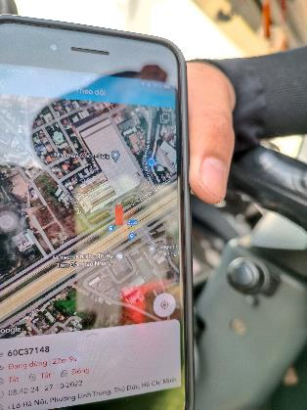
Điều kiện An toàn/Môi trường Xe | 11 | Tài xế kiểm tra 360 độ quanh xe: không có dấu hiệu móp, méo, bị va chạm, va quẹt. Nếu có dấu hiệu móp, méo, bị va chạm, va quẹt thì lái xe phải báo cáo lại cho bên đơn vị vận tải và Coke. |  |  |  | Nếu đánh dấu mục này là Không đạt thì không được vào nhà máy/ DC/ điểm giao - nhận hàng/ Chở hàng Coca-Cola | 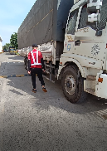
Gương chiếu hậu | 12 | Gương bên trái: nguyên vẹn, tình trạng tốt, đảm bảo tầm quan sát của tài xế có thể bao phủ toàn bộ phía trái của xe. |  |  |  | (Nếu Không đạt thì không được vào nhà máy/ DC/ điểm giao - nhận hàng/ Chở hàng Coca-Cola) | 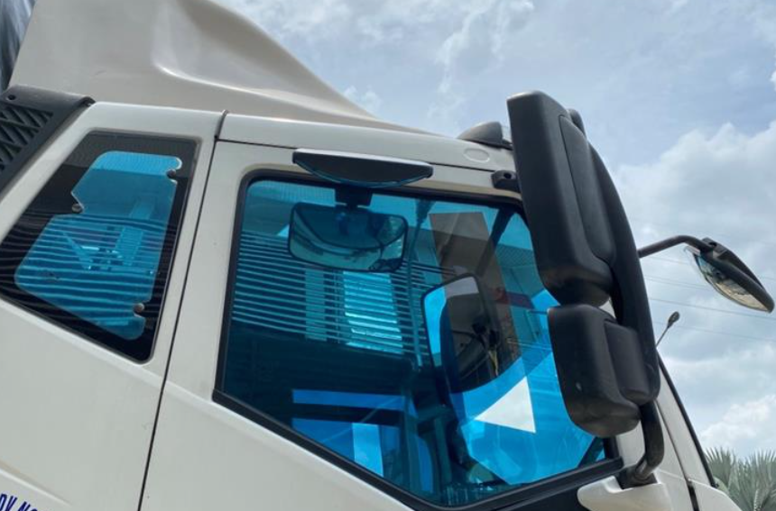
Gương chiếu hậu | 13 | Gương bên phải: nguyên vẹn, tình trạng tốt, đảm bảo tầm quan sát của tài xế có thể bao phủ toàn bộ phía phải của xe. |  |  |  | (Nếu Không đạt thì không được vào nhà máy/ DC/ điểm giao - nhận hàng/ Chở hàng Coca-Cola)
 | 14 | Gương trước xe: nguyên vẹn, tình trạng tốt, đảm bảo tầm quan sát của tài xế có thể bao phủ toàn bộ phía trước của xe. |  |  |  | (Nếu Không đạt thì không được vào nhà máy/ DC/ điểm giao - nhận hàng/ Chở hàng Coca-Cola)
Điều kiện Bên trong xe | 15 | Bên trong xe không được lưu giữ các vật sắc nhọn gây nguy hiểm hoặc nếu có thì phải được cố định vị trí bên trong
Điều kiện An toàn/Môi trường Xe | 16 | Camera lùi hoặc Cảm biến tiệm cận: tín hiệu nơi camera vẫn có và cảnh báo khi sắp có va chạm (tốt nhất là cả hai, nhưng ít nhất một là bắt buộc) |  |  |  |  | 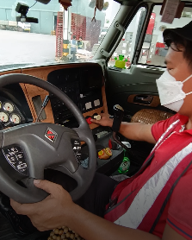
Điều kiện An toàn/Môi trường Xe | 17 | Lốp phụ/lốp dự phòng trong tình trạng sẵn có và tốt: vẫn còn các gai chỉ thị độ mòn lốp
Điều kiện An toàn/Môi trường Xe | 18 | Thiết bị bảo vệ dưới (SUPD) và Thiết bị bảo vệ sau (RUPD): không bị mất hoặc vỡ hỏng, đủ phản quang |  |  |  |  | 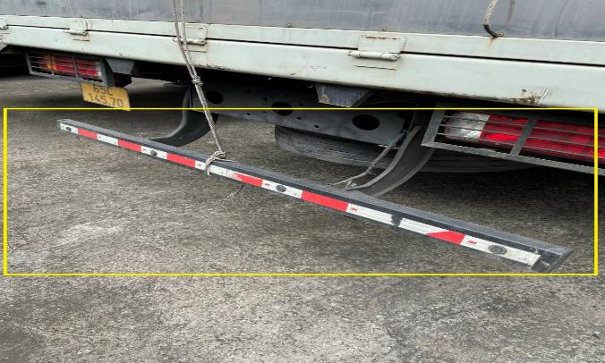 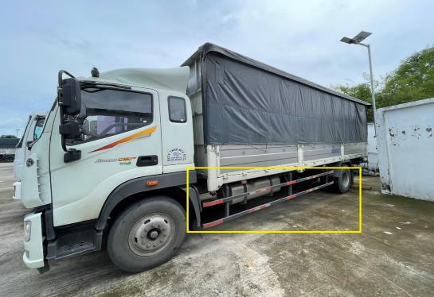
Điều kiện An toàn/Môi trường Xe | 19 | Có dán băng phản quang/đèn phản quang bên hông và phía sau xe |  |  |  |  | 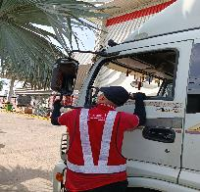 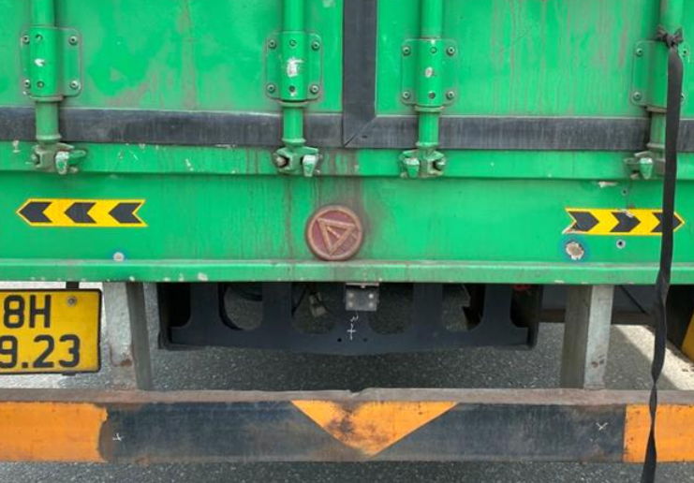 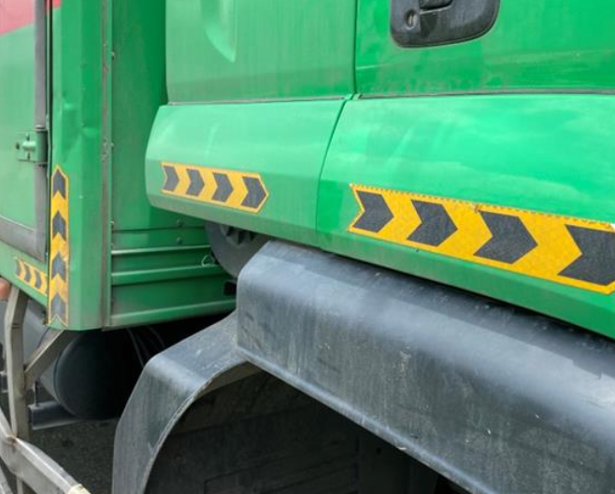 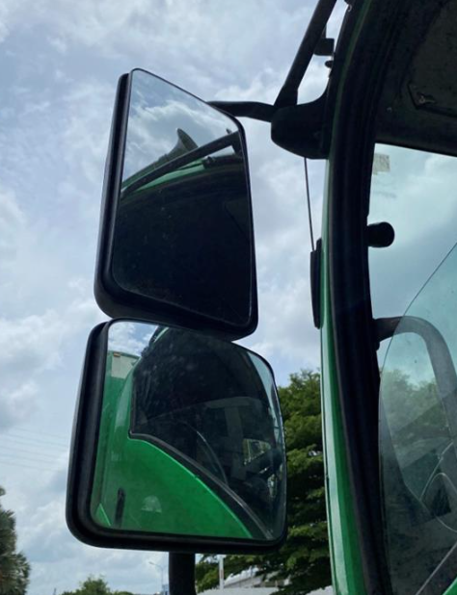
Điều kiện An toàn/Môi trường Xe | 20 | Có bệ kéo ra/bậc xe tải có thể thu vào (theo thiết kế xe tải) hoặc Bàn đạp (bàn đỡ chân) để leo lên cabin xe |  |  |  |  | 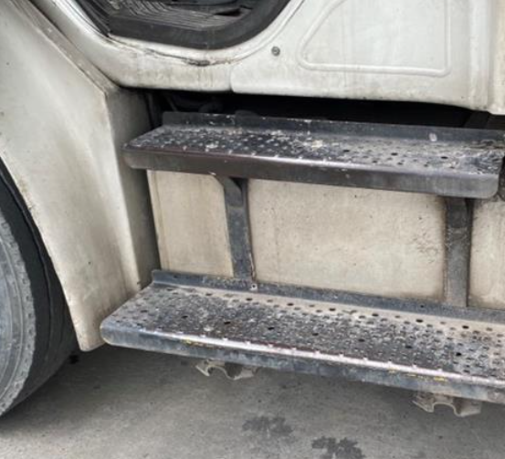
Điều kiện An toàn/Môi trường Xe | 21 | Có băng chống trượt trên sàn thùng xe tải (chỉ áp dụng theo thiết kế ban đầu) |  |  |  |  | 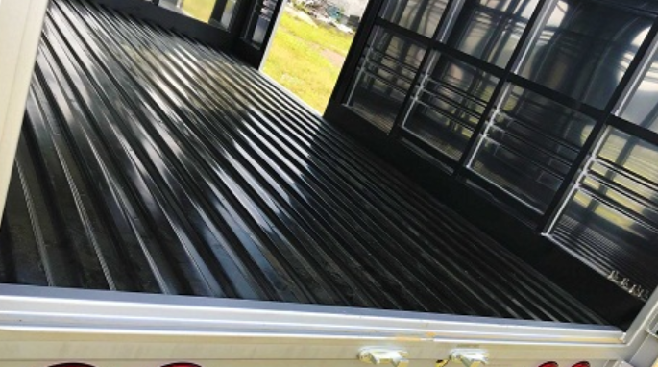
Điều kiện An toàn/Môi trường Xe | 22 | 20.1. Đèn phanh: không bị bể, ánh sáng vẫn rõ 20.2 Cần gạt nước: trong tình trạng tốt 20.3 Hệ thống treo, giảm sốc: hệ thống này không bị chảy dầu nhớt; không bị gãy khớp nối, văng ốc kết nối là đạt 20.4 Thùng tải: không móp méo 20.5 Gương chắn gió: nguyên vẹn
Phanh | 23 | Phanh ABS (chỉ áp dụng cho xe chở nhân viên) Khi bật chìa khóa điện: Đạt khi: đèn ABS sáng một vài giây rồi tắt. Không đạt khi: đèn ABS chỉ nhấp nháy hoặc sáng liên tục |  |  |  |  | 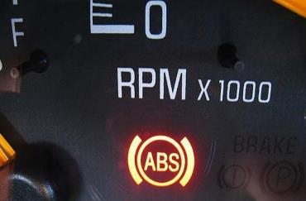
Túi khí | 24 | Túi khí cho vị trí tài xế và hành khách trong tình trạng nguyên vẹn, chưa bị bung (chỉ áp dụng cho xe chở nhân viên dưới 16 chỗ) |  |  |  |  | 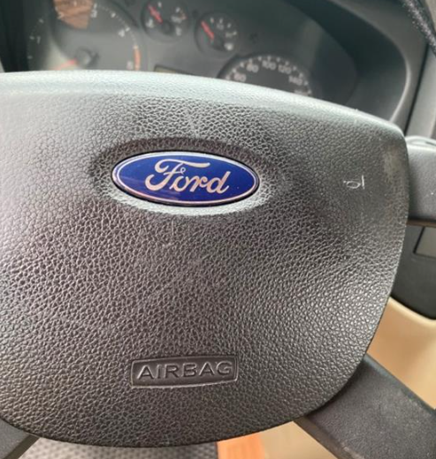
Tình trạng lái xe | 25 | Tài xế đủ tỉnh táo và đủ sức khỏe để điều khiển phương tiện giao thông vận tải |  |  |  | Nếu câu trả lời là Không đạt: - Không tỉnh táo: phải nghỉ ngơi không được phép điều khiển phương tiện - Sử dụng chất kích thích hoặc rượu bia: KHÔNG được phép điều khiển phương tiện (nếu bị phát hiện trước khi vào kho/nhà máy sẽ bị bảo vệ lập biên bản và xử lý theo hợp đồng với Nhà vận tải)

